พย.68
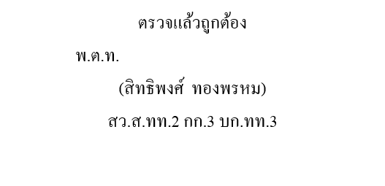
สถิติการจับกุมแยกตามประเภทตามกลุ่มความผิด 10 กลุ่มต้องห้าม
ประจำเดือน พฤศจิกายน 2568 ของหน่วย ส.ทท.2 กก.3 บก.ทท.3
กลุ่มที่ | ประเภทความผิด | พ.ย.68
 |  | คดี | คน
กลุ่มที่ 1 | พ.ร.บ.ธุรกิจนำเที่ยวและมัคคุเทศก์ฯ / ทัวร์ด้อยคุณภาพ | - | -
กลุ่มที่ 2 | หลอกลวงให้ซื้อสินค้า/บริการ ที่ด้อยคุณภาพ และราคาสูงเกินจริง | - | -
กลุ่มที่ 3 | ยานพาหนะ เอารัดเอาเปรียบนักท่องเที่ยว | - | -
กลุ่มที่ 4 | อาชญากรรมข้ามชาติ และต่างด้าวทำผิดกฎหมาย | - | -
กลุ่มที่ 5 | ยาเสพติดในแหล่งท่องเที่ยว | 24 | 25
กลุ่มที่ 6 | สถานบริการผิดกฎหมาย | - | -
กลุ่มที่ 7 | จัดระเบียบการจราจร (ในแหล่งท่องเที่ยวสำคัญ) | - | -
กลุ่มที่ 8 | มาตรฐานความปลอดภัยในวงจรการท่องเที่ยวและอุบัติเหตุ (ชีวิต ร่างกาย ทรัพย์) | - | -
กลุ่มที่ 9 | ทำตัวเป็นผู้มีอิทธิพล มาเฟีย พกพาอาวุธบริเวณสถานที่ท่องเที่ยว | 5 | 5
กลุ่มที่ 10 | คดีอาชญากรรมที่อาจส่งผลกระทบต่ออุตสาหกรรมด้านการท่องเที่ยว และความผิดอื่นๆ | 5 | 5
รวม |  | 34 | 35
ข้อมูล ณ 30 พฤศจิกายน 2568

